Sheet5
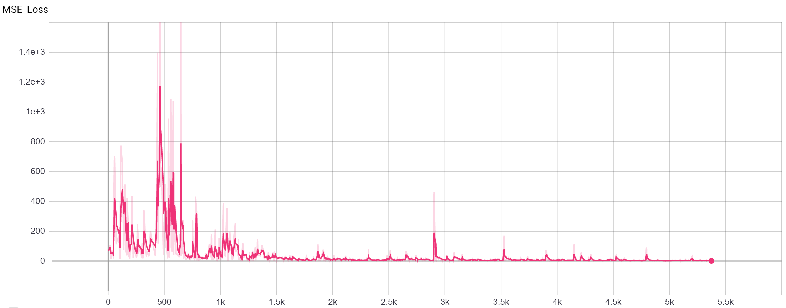
Row Labels | Min of TTR | Average of TTR | Max of TTR |  | Row Labels | Min of TTR | Average of TTR | Max of TTR
A/A | 0% | 56% | 95% |  | 70 | 0% | 43% | 89%
*1/*1 | 0% | 54% | 89% |  | 71 | 0% | 45% | 95%
*1/*2 | 0% | 64% | 89% |  | 72 | 0% | 47% | 89%
*1/*3 | 0% | 49% | 89% |  | 73 | 0% | 45% | 89%
*2/*2 | 0% | 55% | 95% |  | 74 | 0% | 43% | 89%
*2/*3 | 0% | 51% | 95% |  | 75 | 0% | 50% | 89%
*3/*3 | 0% | 61% | 95% |  | 76 | 0% | 46% | 95%
G/A | 0% | 53% | 89% |  | 77 | 0% | 50% | 89%
*1/*1 | 0% | 44% | 84% |  | 78 | 0% | 46% | 95%
*1/*2 | 0% | 60% | 89% |  | 79 | 0% | 48% | 89%
*1/*3 | 0% | 25% | 89% |  | 80 | 0% | 42% | 89%
*2/*2 | 0% | 67% | 89% |  | 81 | 0% | 49% | 89%
*2/*3 | 0% | 63% | 89% |  | 82 | 0% | 48% | 95%
*3/*3 | 0% | 57% | 89% |  | 83 | 0% | 47% | 95%
G/G | 0% | 32% | 89% |  | 84 | 0% | 46% | 95%
*1/*1 | 0% | 17% | 89% |  | 85 | 0% | 49% | 89%
*1/*2 | 0% | 31% | 89% |  | Grand Total | 0% | 46% | 95%
*1/*3 | 0% | 11% | 89%
*2/*2 | 0% | 40% | 89%
*2/*3 | 0% | 39% | 89%
*3/*3 | 0% | 55% | 89%
Grand Total | 0% | 46% | 95%

 |  |  | 1.00E-05
 |  |  | 0.95 | 0.0098883647097

